Chi tiết địa chất
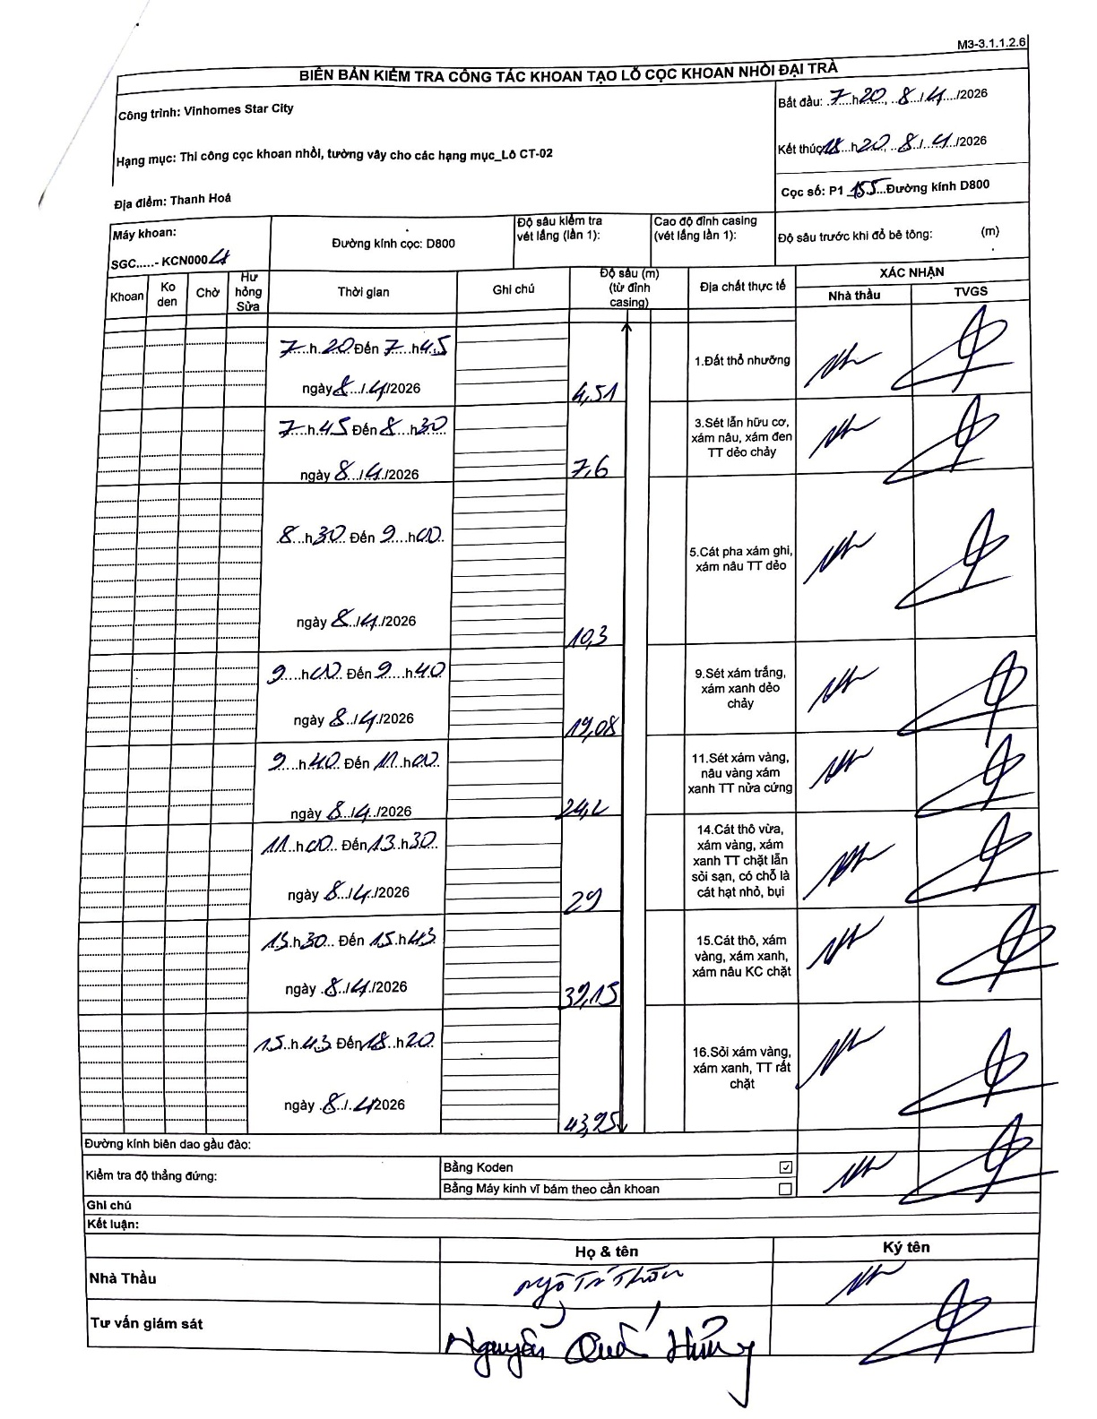
Dự án | Star City Thanh Hóa
Hạng mục | Thi công cọc khoan nhồi, tường vây cho các hạng mục_Lô CT-02
Tên bộ phận | Hạng mục_Lô CT-02
Số hiệu cọc | P1-155
Tên Máy khoan | SGCT-KCN0004
Đường kính | D800
Bắt đầu thi công | 07:20 08/14/2026
Kết thúc thi công | 18:20 08/14/2026

Địa chất TT | Đường kính | Mô tả lớp thiết kế | Từ (h) | Đến (h) | Cao độ từ | Cao độ đến | T.Gian (h) | Dài (m) | V (m/h) | Ghi chú
1. Đất thổ nhưỡng | D800 | Đất thổ nhưỡng | 07:20 08/14/2026 | 07:45 08/14/2026 | 0 | -4.51 | 0.42 | 4.51 | 10.82
2 | D800 | Sét lẫn hữu cơ, xám nâu, xám đen TT dẻo chảy | 07:45 08/14/2026 | 08:30 08/14/2026 | -4.51 | -7.6 | 0.75 | 3.09 | 4.12
3 | D800 | Cát pha xám ghi, xám nâu TT dẻo | 08:30 08/14/2026 | 09:00 08/14/2026 | -7.6 | -10.3 | 0.5 | 2.7 | 5.4
4 | D800 | Sét xám trắng, xám xanh dẻo chảy | 09:00 08/14/2026 | 09:40 08/14/2026 | -10.3 | -19.08 | 0.67 | 8.78 | 13.17
5 | D800 | Sét xám vàng, nâu vàng xám xanh TT nửa cứng | 09:40 08/14/2026 | 11:00 08/14/2026 | -19.08 | -24.2 | 1.33 | 5.12 | 3.84
6 | D800 | Cát thô vừa, xám vàng, xám xanh TT chặt lẫn sỏi sạn, có chỗ là cát hạt nhỏ, bụi | 11:00 08/14/2026 | 13:30 08/14/2026 | -24.2 | -29 | 2.5 | 4.8 | 1.92
7 | D800 | Cát thô, xám vàng, xám xanh, xám nâu KC chặt | 15:30 08/14/2026 | 15:43 08/14/2026 | -29 | -32.15 | 0.22 | 3.15 | 14.54
8 | D800 | Sỏi xám vàng, xám xanh, TT rất chặt | 15:43 08/14/2026 | 18:20 08/14/2026 | -32.15 | -43.95 | 2.62 | 11.8 | 4.51

ẢNH BIÊN BẢN GỐC

